常规团
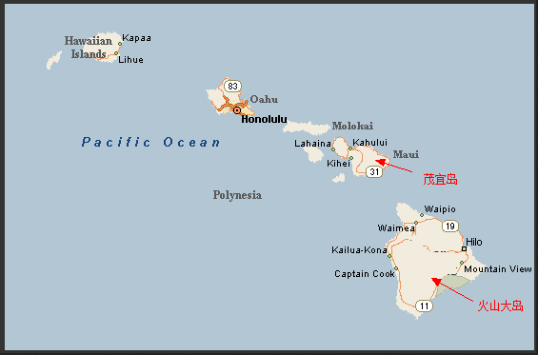
夏威夷精致游（HNL 机场免费接送）
序号 | 团号 | 地接团号 | 名称 | 天数 | 出发地 | 出发日期 | 行程特点 | 备注
1 | HNL219-2772 | 3D2N-A | 夏威夷欧胡岛, 檀香山, 珍珠港, 中国城三日半自助游 | 3 | 檀香山 | 天天 | 珍珠港/市区游， | 不含外岛
2 | HNL219-2771 | 4D3N-A | 夏威夷欧胡岛, 珍珠港, 小环岛四日半自助游 | 4 | 檀香山 | 天天 | 珍珠港/市区游，小环岛 | 不含外岛
3 | HNL219-2769 | 5D4N-A | 夏威夷欧胡岛, 珍珠港, 小环岛五日半自助游 | 5 | 檀香山 | 天天 | 珍珠港/市区游，小环岛，檀香山自由行 | 不含外岛
4 | HNL219-2770 | 5D4N-B | 夏威夷欧胡岛, 文化中心, 珍珠港, 小环岛五日半自助游 | 5 | 檀香山 | 天天 | 珍珠港/市区游，小环岛，大环岛， | 不含外岛
5 | HNL219-573 | 5D4N-C | 夏威夷檀香山, 珍珠港, 小环岛, 茂宜岛五日半自助游 | 5 | 檀香山 | 天天 | 珍珠港/市区游，小环岛 & 茂宜岛/火山岛（两岛选一） | 含外岛机票，每房间赠送24K镀金纪念币1组
6 | HNL219-572 | 6D5N-A | 夏威夷珍珠港,小环岛,文化中心,火山大岛六日半自助逍遥游 | 6 | 檀香山 | 天天 | 珍珠港/市区游，小环岛，大环岛，茂宜岛/火山岛（两岛选一） | 含外岛机票，每房间赠送24K镀金纪念币1组
7 | HNL219-571 | 6D5N-B | 夏威夷珍珠港,小环岛,文化中心,茂宜岛、火山大岛六日半自助游 | 6 | 檀香山 | 天天 | 珍珠港/市区游，小环岛，大环岛，茂宜岛,火山大岛(含2个外岛，市区游与小环岛 合并1天游览，节约时间) | 含外岛机票，每房间赠送24K镀金纪念币1组
8 | HNL219-570 | 7D6N-A | 夏威夷小环岛，茂宜岛 ，火山大岛，珍珠港七日浪漫游 | 7 | 檀香山 | 天天 | 珍珠港/市区游，小环岛，大环岛，茂宜岛,火山岛（含两岛） | 含外岛机票，每房间赠送24K镀金纪念币1组

酒店：
 | 1.行程中酒店 Ambassador，可选择升级酒店（限檀香山），每房间最多可入住3人，包括儿童。
 | 2.建议檀香山(欧胡岛)酒店升级到: Waikiki Resort Hotel ，该酒店距离檀香山最热闹海岸仅20米。
含外岛的行程：
 | 团费中包含外岛机票
订购程序：
 | 1.询价，2.报价，3.联系客人订购。
团费优惠：
 | 1、团费超过一定金额的订单，可向主管106,885,666 申请价格折扣。
 | 2.标准：$3000以上的订单，可给与2%价格折扣，$5000以上的订单，可给与3%价格折扣，支付方式不限，给与价格折扣的订单，不再享受返还积分
免费接机时间：
 | 7:30am- 22:00pm, 每份订单提供1次免费接机。加长型礼车迎宾，接机导游身穿绿色底白色花案的制服。
付费接机时间：
 | 1.接机，22:00- 24:00 收费标准：40美元起价（1-2人），以后每增加1人加$15.上限4人。24：00点后，客人需自行到酒店入住。
 | 2.送机：7:30am 以前送机。收费标准：40美元起价（1-2人），以后每增加1人加$15.上限4人
行程前后加订酒店：
 | 1.行程前：通过我们加订地接的酒店，在免费接送时间内，地接提供免费接送。
 | 2.行程后：可送酒店，第二天在免费接送时间内也可以送HNL机场。
小环岛主要景点：
 | 威基基海滩，钻石山火山口，恐龙湾，喷泉口，兔子岛，乌龟岛，白沙湾，大风口，夏威夷珊瑚岛
大环岛主要景点：
 | 波利尼西亚文化中心（含门票以及晚餐）
车辆保险
 | 含$200万商业保险
含外岛行程，如何保存行李
 | 去外岛的航班，不允许乘客 携带托运行李。游客可将行李寄存在地接总部，收费标准$2/人
询价订单，地接回复报价可以保留多久？
 | 含外到机票的行程，只能保留24小时
 | 不含外岛机票的行程，可以保留3-7天(旺季期间，保留的时间会缩短)
游客行李问题
 | 如果客人托运行李只有1件或者不多，使用加长礼宾车 Limo 接机，如行李较多，则使用奔驰商务车接机
 | 请大家在做service 时，注意询问游客行李数量。如客人行李较多，请在订单中备注，同时提交主管。
地图：

